상품제안서
락앤락 코튼캔디 원터치텀블러 370ml | 상품코드: S37691

 |  |  |  |  |  |  | 02-713-8555 | www.synergygift.co.kr
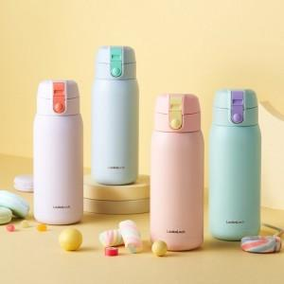 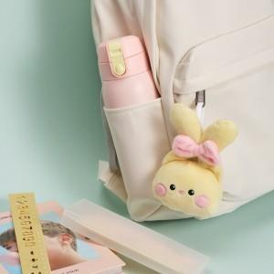 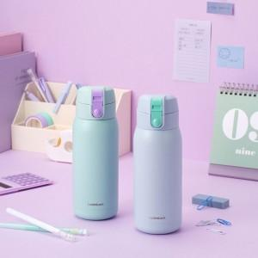

【상세/제작정보】 | 이중 진공! 이중 잠금 밀폐 원터치 캡 텀블러

【인쇄/포장옵션】 | 레이저 / 포장지포장

【공급단가】 | 수량 | 50~ | 100~ | 500~ | 1,000~ | 2,000~
*VAT별도 | 단가 | 11,550원 | 11,500원 | 11,450원 | 11,400원 | 11,340원

【상품 URL】 | https://www.synergygift.co.kr:443/src/goods_detail.php?gdno=37691

